상품제안서
도어바 사생활보호 마그네틱 주차번호판 | 상품코드: F05554

 |  |  |  |  |  |  | 02-412-0044 | www.easy1.co.kr
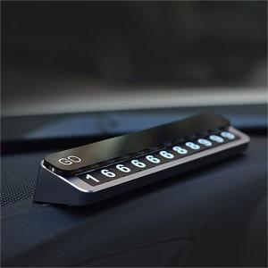 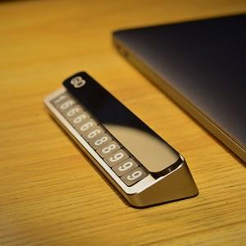

【상세/제작정보】

【인쇄/포장옵션】 | 실크, 레이저 / 포장지포장

【공급단가】 | 수량 | 100~ | 300~ | 500~ | 1,000~ | 3,000~
*VAT별도 | 단가 | 8,960원 | 8,640원 | 8,320원 | 8,000원 | 7,680원

【상품 URL】 | http://www.easy1.co.kr/src/goods_detail.php?gdno=5554

